Inspección Esmeril de banco
 | GESTIÓN EN SEGURIDAD Y SALUD EN EL TRABAJO |  |  |  |  |  |  |  |  |  | Código: |  | SST-F-53
 |  |  |  |  |  |  |  |  |  |  | Fecha: |  | 2025-10-28
 | FORMATO DE INSPECCIÓN DE ESMERIL DE BANCO |  |  |  |  |  |  |  |  |  | Versión: |  | 1
 |  |  |  |  |  |  |  |  |  |  | Página: |  | 1 de 2

CENTRO DE TRABAJO o SEDE: |  |  |  |  |  | ÁREA: |  |  |  |  | FECHA: | dd | mm | aaaa
INSPECCIÓN REALIZADA POR: | Nombre completo |  |  |  |  |  |  |  | Cargo

MARCA: |  |  |  |  |  |  | MODELO, REFERENCIA o S/N:
FABRICANTE o PROVEEDOR: |  |  |  |  |  |  | No. INVENTARIO:

ASPECTO O CONDICIÓN A VERIFICAR |  |  | CUMPLIMIENTO |  |  |  |  |  | OBSERVACIONES/ COMENTARIOS
 |  |  | CUMPLE |  | NO CUMPLE |  |  | N/A
1. La estructura en general del equipo se encuentra en buen estado, cuenta con protectores completos de piedra en cada uno de los extremos |  |  |  |  |  |  |  |  | ESMERIL DE BANCO
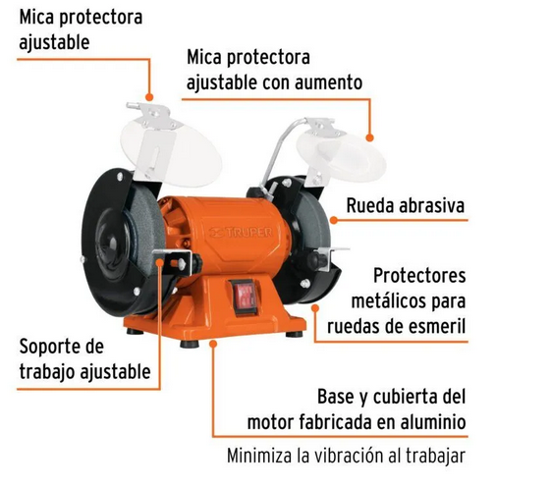
2. El equipo esta asegurado o anclado a banco o pedestal, se mantiene firme y estable.
3. Tiene las micas o protectores acrílicos de proyecciones (derecho e izquierdo), están instalados y en buenas condiciones.
4. El cable de conexión eléctrica esta en buenas condiciones y completo, cuenta con clavija, no se evidencian añadiduras, encauchetado roto, alma del cable expuesta o cortos circuitos.
5. Los apoyos portapieza o herramienta (ambos costados), están en buenas condiciones, asegurados y distanciados de 2 - 3mm de las piedras, se pueden graduar sin dificultad.
6. Las piedras o disco (grata) están correctamente ubicados y asegurados, sin desgaste excesivo, no se evidencian fisuras, desprendimientos, deformaciones o partes faltantes.
7. El botón de encendido y apagado esta completo en buenas condiciones y funcionando correctamente, no se identifican ruidos o condiciones anormales.
8. La placa con información técnica del equipo están buenas condiciones y legible, logrando establecer su Amperaje, Voltaje y Rpm.
9. Equipo presenta buenas condiciones de limpieza en general y al interior de las protecciones de piedra, no hay acumulación significativa de residuos o elementos que puedan salir proyectados hacia el operador.
TOTAL |  |  | 0 |  | 0 |  |  | 0

PLAN DE ACCIÓN
ACTIVIDAD |  | ÁREA/ RESPONSABLE |  | FECHA CUMPLIMIENTO |  |  |  | FECHA COMPROBACIÓN |  | OBSERVACIONES

Nota : En caso de ser necesario inserte nueva fila para agregar información adicional al plan de acción.
Firma Ejecutor(es) de inspección: | ______________________________________________ |  |  |  |  |  |  | Firma del funcionario o contratista: |  |  | _____________________________________
N° Licencia de seguridad y salud en el trabajo: | _______________________________________________ |  |  |  |  |  |  | Firma líder o supervisor del contrato: |  |  | _____________________________________

